Hoja1
2023-08-25 14:36:56

LA PAZ 28 - HAEDO 4460-2005
BUENOS AIRES luquearti@gmail.com
____________________________________________________________________________________
" Pasador Cerrojo ”
“ Tirador Traba Resorte”
“ Super Referzado ”
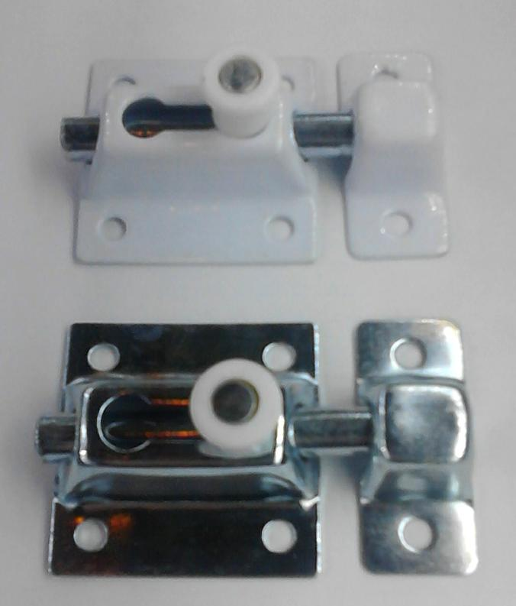

COD. | DESCRIPCION | PRECIO
PBOL-35 | Pasador Traba Resrte 35mm. ZINC. | 464.85
PBOL-36 | Pasador Traba Resrte 35mm. BLANCO | 480.76
PBOL-45 | Pasador Traba Resrte 45mm. ZINC. | 489.31
PBOL-46 | Pasador Traba Resrte 45mm. BLANCO | 503.99
PBOL-61 | Pasador Traba Resrte 60mm. BLANCO | 721.75
PBOL-65 | Pasador Traba Resrte 60mm. ZINC. | 696.04
PBOL-80 | Pasador Traba Resrte 80mm. ZINC. | 972.52
PBOL-85 | Pasador Traba Resrte 80mm. BLANCO | 998.21

Envase: x 12 unidades

N

